train
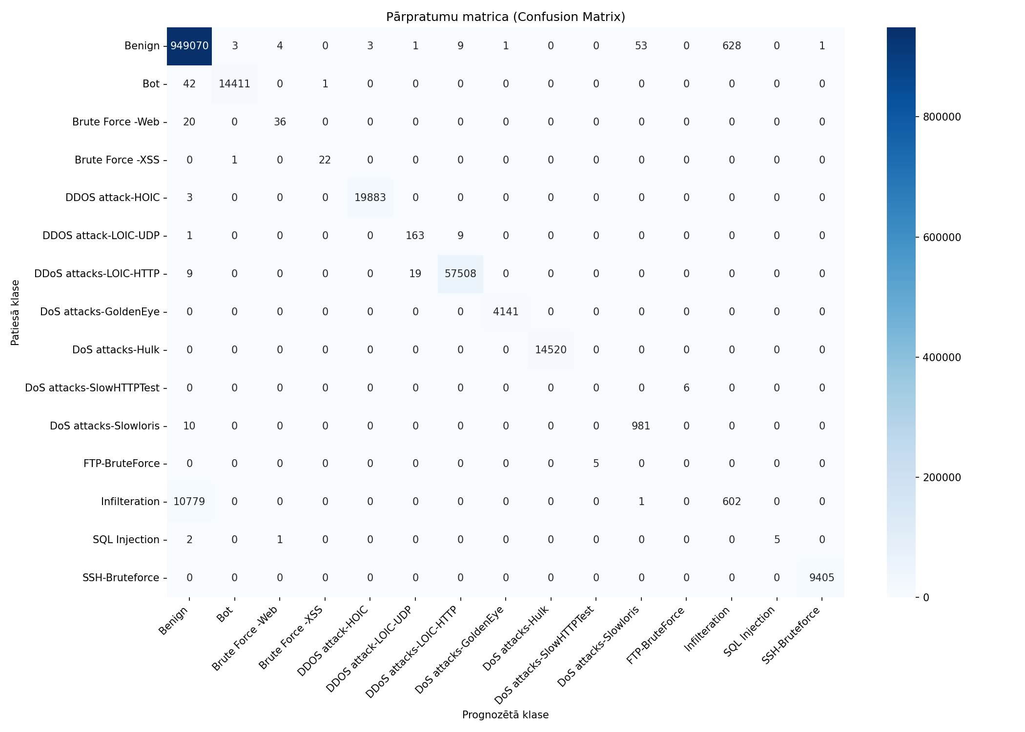
Datukopas nosaukums | merged_no_nan_clean_headers_no_duplicates_train
Ierakstu skaits | 1082359
Prognozēšanas laiks (s) | 20.7776
Precizitāte (Accuracy) | 0.9893
Precīzumspēja (Precision) | 0.8100
F1 rādītājs (F1 measure) | 0.7626
F1 Weighted | 0.9851
AUC-ROC | 0.9851

Klase | Precīzumspēja (precision) | Pārklājums (recall) | F1 rādītājs (F1 measure) | Ierakstu skaits testa kopā
Benign | 0.9887 | 0.9993 | 0.9939 | 949773
Bot | 0.9997 | 0.9970 | 0.9984 | 14454
Brute Force -Web | 0.8780 | 0.6429 | 0.7423 | 56
Brute Force -XSS | 0.9565 | 0.9565 | 0.9565 | 23
DDOS attack-HOIC | 0.9998 | 0.9998 | 0.9998 | 19886
DDOS attack-LOIC-UDP | 0.8907 | 0.9422 | 0.9157 | 173
DDoS attacks-LOIC-HTTP | 0.9997 | 0.9995 | 0.9996 | 57536
DoS attacks-GoldenEye | 0.9998 | 1.0000 | 0.9999 | 4141
DoS attacks-Hulk | 1.0000 | 1.0000 | 1.0000 | 14520
DoS attacks-SlowHTTPTest | 0.0000 | 0.0000 | 0.0000 | 6
DoS attacks-Slowloris | 0.9478 | 0.9899 | 0.9684 | 991
FTP-BruteForce | 0.0000 | 0.0000 | 0.0000 | 5
Infilteration | 0.4894 | 0.0529 | 0.0955 | 11382
SQL Injection | 1.0000 | 0.6250 | 0.7692 | 8
SSH-Bruteforce | 0.9999 | 1.0000 | 0.9999 | 9405

Pazīme | Svarīgums (Svars)
Subflow Fwd Pkts | 0.7492
Subflow Fwd Byts | 0.0659
Fwd Seg Size Min | 0.0299
Tot Fwd Pkts | 0.0172
TotLen Fwd Pkts | 0.0153
Fwd Act Data Pkts | 0.0145
Bwd Pkt Len Std | 0.0114
Fwd IAT Mean | 0.0087
Fwd Pkt Len Max | 0.0082
Bwd IAT Std | 0.0077

train_stratified_50pct

Datukopas nosaukums | merged_no_nan_clean_headers_no_duplicates_train_stratified_50pct
Ierakstu skaits | 1082359
Prognozēšanas laiks (s) | 19.2897
Precizitāte (Accuracy) | 0.9892
Precīzumspēja (Precision) | 0.8535
F1 rādītājs (F1 measure) | 0.7988
F1 Weighted | 0.9850
AUC-ROC | 0.9930

Klase | Precīzumspēja (precision) | Pārklājums (recall) | F1 rādītājs (F1 measure) | Ierakstu skaits testa kopā
Benign | 0.9886 | 0.9992 | 0.9939 | 949773
Bot | 0.9992 | 0.9970 | 0.9981 | 14454
Brute Force -Web | 0.8636 | 0.6786 | 0.7600 | 56
Brute Force -XSS | 1.0000 | 0.9130 | 0.9545 | 23
DDOS attack-HOIC | 0.9998 | 0.9999 | 0.9999 | 19886
DDOS attack-LOIC-UDP | 0.8621 | 0.8671 | 0.8646 | 173
DDoS attacks-LOIC-HTTP | 0.9994 | 0.9996 | 0.9995 | 57536
DoS attacks-GoldenEye | 0.9998 | 0.9993 | 0.9995 | 4141
DoS attacks-Hulk | 1.0000 | 1.0000 | 1.0000 | 14520
DoS attacks-SlowHTTPTest | 0.4000 | 0.3333 | 0.3636 | 6
DoS attacks-Slowloris | 0.9894 | 0.9395 | 0.9638 | 991
FTP-BruteForce | 0.2500 | 0.2000 | 0.2222 | 5
Infilteration | 0.4502 | 0.0520 | 0.0933 | 11382
SQL Injection | 1.0000 | 0.6250 | 0.7692 | 8
SSH-Bruteforce | 0.9998 | 1.0000 | 0.9999 | 9405

Pazīme | Svarīgums (Svars)
Tot Fwd Pkts | 0.3807
Fwd Seg Size Min | 0.3524
Fwd Act Data Pkts | 0.0546
TotLen Fwd Pkts | 0.0302
RST Flag Cnt | 0.0232
PSH Flag Cnt | 0.0217
Idle Std | 0.0153
Bwd Pkt Len Std | 0.0144
Pkt Len Max | 0.0129
Fwd Pkt Len Max | 0.0103

